Giao diện
1 | Khi người dùng double vào icon ProjectSales trên desktop (Icon này có được sau khi người dùng double click vào file setup.exe) thì sẽ hiển thị màn hình chính của chương trình như sau:

 |  |  |  |  |  |  | ファイル |  | File


 |  |  |  |  |  |  | ファイル |  | File
 |  |  |  |  |  |  | 利用者 |  | Người sử dụng
 |  |  |  |  |  |  | 顧客 |  | Khách hàng
 |  |  |  |  |  |  | 商品 |  | Hàng hóa
 |  |  |  |  |  |  | 集計 |  | Thống kê
 |  |  |  |  |  |  | 売上 |  | Hóa đơn bán hàng
 |  |  |  |  |  |  | 終了 |  | Kết thúc

2 | Khi click vào "Khách hàng" từ menu File thì màn hình quản lý khách hàng hiển thị như sau:

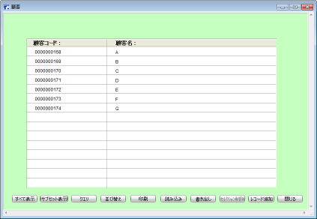
 |  |  |  |  |  |  | 顧客 |  | Khách hàng

 |  |  |  |  |  |  | 顧客コード |  | 顧客名
 |  |  |  |  |  |  | Mã khách hàng |  | Tên khách hàng

 |  |  |  |  |  |  | Chú ý: | Khi tạo mới thì mặc định mã khách hàng tự động tăng, và người dùng được phép sửa số tự động tăng này.
 |  |  |  |  |  |  |  | Mã khách hàng khi tạo mới thì được phép nhập, nhưng khi sửa thì không được phép

 | すべて表示 |  | サブセット表示 | クエリ | 並び替え | 印刷 | 読み込み |  | 書き出し |  | ｾﾚｸｼｮﾝ削除 |  | ﾚｺｰﾄﾞ追加 |  | 閉じる

 | Hiển thị toàn bộ |  | Hiện thị dòng đã chọn | Tìm kiếm | Sắp xếp | In | Đọc vào |  | Xuất ra |  | Xóa dòng đã chọn |  | Thêm dòng |  | Đóng

 | Chú ý: nút "Xóa dòng đã chọn", khi không có dòng nào được chọn thì nút này bị disable.

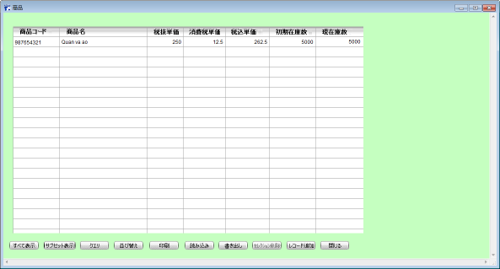
3 | Khi click vào "Hàng hóa" từ menu File thì màn hình quản lý hàng hóa hiển thị như sau:
 |  |  |  |  |  |  |  |  | 商品 |  | Hàng hóa

 |  |  |  |  |  |  |  |  | 商品コード |  | 商品名 | 税抜単価 |  | 消費税単価 |  | 税込単価 |  | 初期在庫数 |  | 現在庫数
 |  |  |  |  |  |  |  |  | Mã hàng |  | Tên hàng | Giá trước thuế |  | Tiền thuế |  | Giá sau thuế |  | Số lượng thêm vào |  | Số lượng hiện tại

 |  |  |  |  |  |  |  |  | chú ý: | Khi tạo mới thì mặc định mã hàng tự động tăng, và người dùng được phép sửa số tự động tăng này.
 |  |  |  |  |  |  |  |  |  | Mã hàng khi tạo mới thì được phép nhập, nhưng khi sửa thì không được phép
 |  |  |  |  |  |  |  |  |  | Giá sau thuế = giá trước thuế + tiền thuế
 |  |  |  |  |  |  |  |  |  | Trường giá sau thuế không được phép sửa
 |  |  |  |  |  |  |  |  |  | Trường số lượng hiện tại không được phép sửa
 |  |  |  |  |  |  |  |  |  | Khi trường "số lượng thêm vào" được nhập liệu thì trường "số lượng hiện tại" sẽ được tự động cộng dồn

 | すべて表示 |  | サブセット表示 | クエリ | 並び替え | 印刷 | 読み込み |  | 書き出し |  | ｾﾚｸｼｮﾝ削除 |  | ﾚｺｰﾄﾞ追加 |  | 閉じる

 | Hiển thị toàn bộ |  | Hiện thị dòng đã chọn | Tìm kiếm | Sắp xếp | In | Đọc vào |  | Xuất ra |  | Xóa dòng đã chọn |  | Thêm dòng |  | Đóng

 | Chú ý: nút "Xóa dòng đã chọn", khi không có dòng nào được chọn thì nút này bị disable.

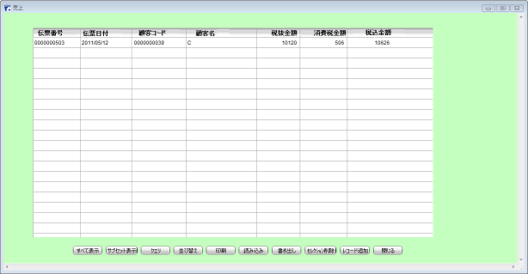
4 | Khi click vào "Hóa đơn bán hàng" từ menu File thì màn hình quản lý hóa đơn bán hàng hiển thị như sau:
 |  |  |  |  |  |  |  |  | 売上 |  | Hóa đơn bán hàng

 |  |  |  |  |  |  |  |  | 伝票番号 |  | 伝票日付 |  | 顧客コード |  | 顧客名 |  | 税抜金額 |  | 消費税金額 |  | 税込金額
 |  |  |  |  |  |  |  |  | Mã hóa đơn |  | Ngày lập hóa đơn |  | Mã khách hàng |  | Tên khách hàng |  | Tiền trước thuế |  | Tiền thuế |  | Tiền sau thuế

 | すべて表示 |  | サブセット表示 | クエリ | 並び替え | 印刷 | 読み込み |  | 書き出し |  | ｾﾚｸｼｮﾝ削除 |  | ﾚｺｰﾄﾞ追加 |  | 閉じる

 | Hiển thị toàn bộ |  | Hiện thị dòng đã chọn | Tìm kiếm | Sắp xếp | In | Đọc vào |  | Xuất ra |  | Xóa dòng đã chọn |  | Thêm dòng |  | Đóng

 | Chú ý: nút "Xóa dòng đã chọn", khi không có dòng nào được chọn thì nút này bị disable.

5 | Khi click vào nút "Thêm dòng" tại hình 4 thì màn hình quản lý chi tiết hóa đơn bán hàng như sau:
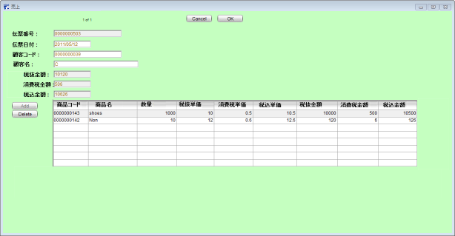
 |  |  |  |  |  |  |  |  | 伝票番号 |  |  | Mã hóa đơn
 |  |  |  |  |  |  |  |  | 伝票日付 |  |  | Ngày Lập hóa đơn
 |  |  |  |  |  |  |  |  | 顧客コード |  |  | Mã khách hàng
 |  |  |  |  |  |  |  |  | 顧客名 |  |  | Tên khách hàng
 |  |  |  |  |  |  |  |  | 税抜金額 |  |  | Tổng Tiền trước thuế |  |  | không được phép sửa
 |  |  |  |  |  |  |  |  | 消費税金額 |  |  | Tổng Tiền thuế |  |  | không được phép sửa
 |  |  |  |  |  |  |  |  | 税込金額 |  |  | Tổng Tiền sau thuế |  |  | không được phép sửa

 |  |  |  |  |  |  |  |  |  | 商品コード |  | 商品名 | 数量 | 税抜単価 |  | 消費税単価 |  | 税込単価 |  | 税抜金額 |  | 消費税金額 | 税込金額
 |  |  |  |  |  |  |  |  |  | Mã hàng hóa |  | Tên hàng | Số lượng | Giá trước thuế |  | Tiền thuế |  | Giá sau thuế |  | Thành tiền trước thuế |  | Thành tiền của thuế | Thành tiền sau thuế

 | Chú ý: | Khi tạo mới thì mặc định mã hóa đơn tự động tăng, và người dùng được phép sửa số tự động tăng này.
 |  | Mã hàng khi tạo mới thì được phép nhập, nhưng khi sửa thì không được phép
 |  | Mã khách hàng nếu chưa có thì sẽ hiện thông báo có muốn tạo mới khách hàng không, nếu người dùng trả lời Yes thì phải hiển thị 1 giao diện nhỏ gồm 2 text box như sau, để người dùng thêm thông tin khách hàng vào, sau khi nhận ok thì tự động cập nhật vào bảng khách hàng, nếu nhấn cancel thì hủy.

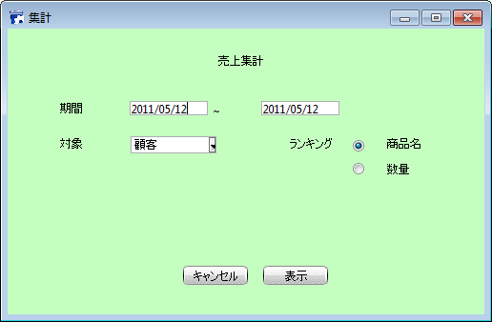
6 | Khi click vào "Thống kê" từ menu File thì màn hình thống kê bán hàng hiển thị như sau:
 |  |  |  |  |  |  |  | 集計
 |  |  |  |  |  |  |  | Thống kê |  | 売上集計
 |  |  |  |  |  |  |  |  |  | Thống kê bán hàng

 |  |  |  |  |  |  |  | 期間 | 2009-01-01 | ～ | 2009-05-01
 |  |  |  |  |  |  |  | Thời gian

 |  |  |  |  |  |  |  | 対象 |  | 顧客▼ |  |  | ランキング |  | ◎商品名
 |  |  |  |  |  |  |  | Đối tượng |  | Khách hàng |  |  | Xếp thứ tự tăng dần |  | Theo tên sản phẩm
 |  |  |  |  |  |  |  |  |  |  |  |  |  |  | ◎数量
 |  |  |  |  |  |  |  |  |  |  |  |  |  |  | Theo số lượng
 |  |  |  |  |  |  |  |  |  | キャンセル |  | 表示
 |  |  |  |  |  |  |  |  |  | Cancel |  | OK

 |  |  |  |  |  |  |  | 商品▼
 |  |  |  |  |  |  |  | 商品 | Sản phẩm
 |  |  |  |  |  |  |  | 顧客 | Khách hàng

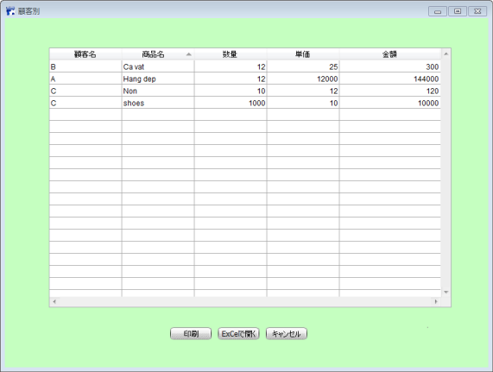
 | Nhấn nút "OK" thì hiển thị màn hình sau:
 |  |  |  |  |  |  |  |  | 顧客別
 |  |  |  |  |  |  |  |  | Theo khách hàng

 |  |  |  |  |  |  |  |  | 顧客名 |  | 商品名 |  | 数量 | 単価 | 金額
 |  |  |  |  |  |  |  |  | Tên khách hàng |  | Tên sản phẩm |  | Số lượng | Đơn giá | Số tiền

 |  |  |  |  |  |  |  |  |  | 印刷 |  | ExCelで開く |  | キャンセル
 |  |  |  |  |  |  |  |  |  | In |  | Mở bằng Excel |  | Hủy

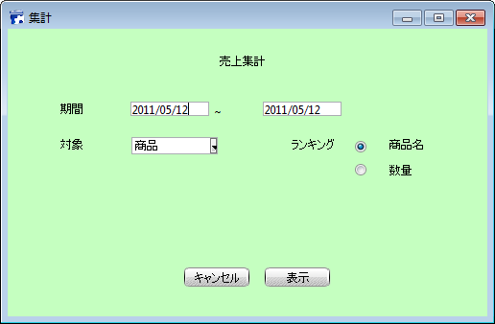
7 | Khi click vào "Thống kê" từ menu File và chọn đối tượng là "sản phẩm" thì màn hình thống kê bán hàng hiển thị như sau:
 |  |  |  |  |  |  | 集計
 |  |  |  |  |  |  | Thống kê |  | 売上集計
 |  |  |  |  |  |  |  |  | Thống kê bán hàng

 |  |  |  |  |  |  | 期間 | 2009-01-01 | ～ | 2009-05-01
 |  |  |  |  |  |  | Thời gian

 |  |  |  |  |  |  | 対象 |  | 商品▼ |  |  | ランキング |  | ◎商品名
 |  |  |  |  |  |  | Đối tượng |  | Sản phẩm |  |  | Phân loại |  | Theo tên sản phẩm

 |  |  |  |  |  |  |  |  |  |  |  |  |  | ◎数量
 |  |  |  |  |  |  |  |  | キャンセル |  | 表示 |  |  | Theo số lượng
 |  |  |  |  |  |  |  |  | Cancel |  | OK

 |  |  |  |  |  |  |  |  | 商品▼
 |  |  |  |  |  |  |  |  | 商品 | Sản phẩm
 |  |  |  |  |  |  |  |  | 顧客 | Khách hàng

 | Nhấn nút "OK" thì hiển thị màn hình sau:
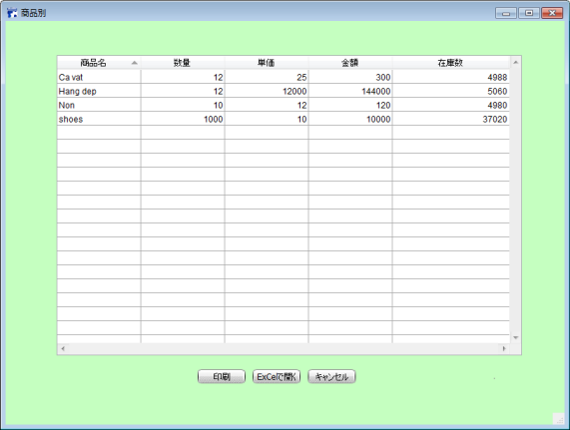
 |  |  |  |  |  |  |  | 商品別
 |  |  |  |  |  |  |  | Theo sản phẩm

 |  |  |  |  |  |  |  |  | 商品名 |  | 数量 | 単価 | 金額 | 在庫数
 |  |  |  |  |  |  |  |  | Tên sản phẩm |  | Số lượng | Đơn giá | Số tiền | Số lượng trong kho hiện tại

 |  |  |  |  |  |  |  |  |  | 印刷 |  | ExCelで開く |  | キャンセル
 |  |  |  |  |  |  |  |  |  | In |  | Mở bằng Excel |  | Hủy

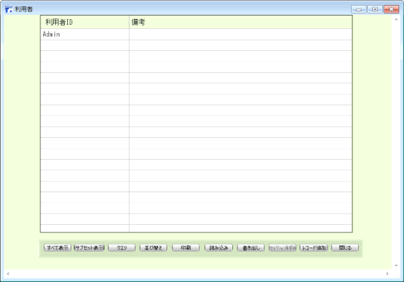
8 | Khi click vào "Người sử dụng" từ menu File thì màn hình quản lý người dùng hiển thị như sau:
 |  |  |  |  |  |  |  | 利用者
 |  |  |  |  |  |  |  | Người sử dụng

 |  |  |  |  |  |  |  |  | 利用者ID |  | 備考
 |  |  |  |  |  |  |  |  | Tên người dùng |  | Ghi chú

 |  |  |  |  |  |  |  | Chú ý: Admin là user mặc định, luôn luôn tồn tại, là user toàn quyền, và ko cho phép xóa dòng dữ liệu này.

 | すべて表示 |  | サブセット表示 | クエリ | 並び替え | 印刷 | 読み込み |  | 書き出し |  | ｾﾚｸｼｮﾝ削除 |  | ﾚｺｰﾄﾞ追加 |  | 閉じる

 | Hiển thị toàn bộ |  | Hiện thị dòng đã chọn | Tìm kiếm | Sắp xếp | In | Đọc vào |  | Xuất ra |  | Xóa dòng đã chọn |  | Thêm dòng |  | Đóng

 | Chú ý: nút "Xóa dòng đã chọn", khi không có dòng nào được chọn thì nút này bị disable.

 | Khi click vào nút "thêm dòng" thì hiển thị màn hình sau:

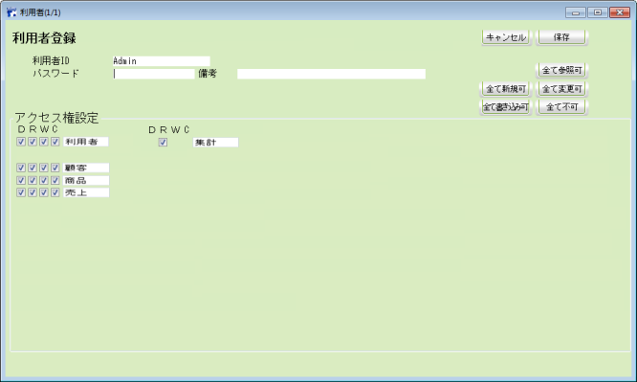
 |  |  |  |  |  |  |  |  |  | 利用者(1/1)
 |  |  |  |  |  |  |  |  |  | Người sử dụng (vị trí dòng đã chọn/tổng số dòng)

 |  |  |  |  |  |  |  |  |  | 利用者登録 |  |  | キャンセル |  | 保存
 |  |  |  |  |  |  |  |  |  | Đăng ký người dùng |  |  | Hủy |  | Lưu

 |  |  |  |  |  |  |  |  |  | 利用者ID |  |  |  |  | 全で参照可
 |  |  |  |  |  |  |  |  |  | Tên người dùng |  |  |  |  | Check quyền đọc cho toàn bộ các chức năng

 |  |  |  |  |  |  |  |  |  | パスワード |  |  | 備考 |  | 全で変更可
 |  |  |  |  |  |  |  |  |  | Mật khẩu |  |  | Ghi chú |  | Check toàn quyền cho toàn bộ các chức năng

 |  |  |  |  |  |  |  |  |  | アクセス権設定 |  |  |  |  | 全で不可
 |  |  |  |  |  |  |  |  |  | Thiết lập quyền truy cập |  |  |  |  | Bỏ check toàn bộ các quyền cho toàn bộ các chức năng

 |  |  |  |  |  |  |  |  |  | D | R | W | C |  | 全で新規可
 |  |  |  |  |  |  |  |  |  | Quyền xóa | Quyền đọc | Quyền ghi | Quyền tạo |  | Check quyền tạo mới cho toàn bộ các chức năng

 |  |  |  |  |  |  |  |  |  | 利用者 |  | 集計 |  |  | 全で書き込み可
 |  |  |  |  |  |  |  |  |  | Người dùng |  | Thống kê |  |  | Check quyền đọc và ghi cho toàn bộ các chức năng

 |  |  |  |  |  |  |  |  |  | 顧客
 |  |  |  |  |  |  |  |  |  | Khách hàng

 |  |  |  |  |  |  |  |  |  | 商品
 |  |  |  |  |  |  |  |  |  | Sản phẩm

 |  |  |  |  |  |  |  |  |  | 売上
 |  |  |  |  |  |  |  |  |  | Hóa đơn bán hàng

9 | Khi người dùng double click file "setup" để cài đặt thì phải bắt buộc họ gõ cdkey mà mình phát cho họ thì họ mới sử dụng được.
 | Cdkey này chỉ có thời hạn trong 1 năm mà thôi.
 | (Nếu có thể được thì nghĩ ra cách mà 1 license đã sử dụng rồi thì không thể sử dụng lại được nữa.
 | Nếu đúng là khách hàng đã mua sản phẩm của mình mà vì lý do bất khả kháng, và họ phải cài lại máy, dẫn đến phải cài lại phần mềm của ta,
 | thì khi đó họ sẽ liên hệ vời ta và ta sẽ cấp cho họ 1 cdkey mới để họ sử dụng lại được gói phần mềm mà họ đã mua.)

Customer
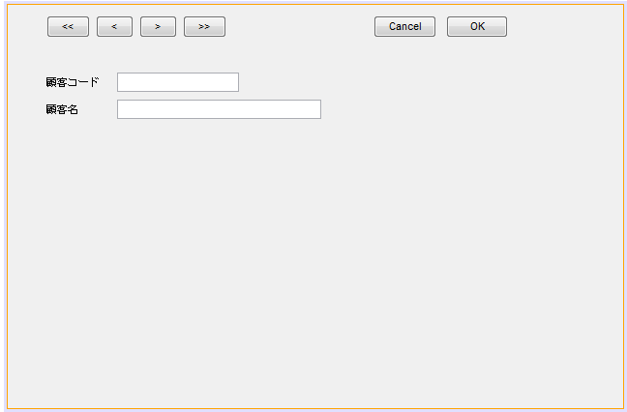
2 | Khi click vào "Khách hàng" từ menu File thì màn hình quản lý khách hàng hiển thị như sau:

 |  |  |  |  |  | 顧客 |  | Khách hàng

 |  |  |  |  |  | 顧客コード |  | 顧客名
 |  |  |  |  |  | 顧客コード |  | Tên khách hàng

 |  |  |  |  |  | Chú ý: | Khi tạo mới thì mặc định mã khách hàng tự động tăng, và người dùng được phép sửa số tự động tăng này.
 |  |  |  |  |  |  | Mã khách hàng khi tạo mới thì được phép nhập, nhưng khi sửa thì không được phép

 | すべて表示 | サブセット表示 | クエリ | 並び替え | 印刷 | 読み込み |  | 書き出し | ｾﾚｸｼｮﾝ削除 | ﾚｺｰﾄﾞ追加 | 閉じる

 | Hiển thị toàn bộ | Hiện thị dòng đã chọn | Tìm kiếm | Sắp xếp | In | Đọc vào |  | Xuất ra | Xóa dòng đã chọn | Thêm dòng | Đóng

 | Chú ý: nút "Xóa dòng đã chọn", khi không có dòng nào được chọn thì nút này bị disable.

 | Khi click vào nút thêm dòng sẽ hiện màn hình cho nhập thông tin khác hàng

Goods
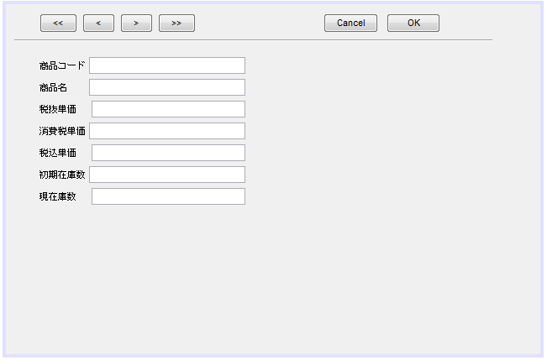
3 | Khi click vào "Hàng hóa" từ menu File thì màn hình quản lý hàng hóa hiển thị như sau:
 |  |  |  |  |  |  | 商品 |  | Hàng hóa

 |  |  |  |  |  |  | 商品コード |  | 商品名 | 税抜単価 |  | 消費税単価 |  | 税込単価 | 初期在庫数 | 現在庫数
 |  |  |  |  |  |  | Mã hàng |  | Tên hàng | Giá trước thuế |  | Tiền thuế |  | Giá sau thuế | Số lượng thêm vào | Số lượng hiện tại

 |  |  |  |  |  |  | chú ý: | Khi tạo mới thì mặc định mã hàng tự động tăng, và người dùng được phép sửa số tự động tăng này.
 |  |  |  |  |  |  |  | Mã hàng khi tạo mới thì được phép nhập, nhưng khi sửa thì không được phép
 |  |  |  |  |  |  |  | Giá sau thuế = giá trước thuế + tiền thuế
 |  |  |  |  |  |  |  | Trường giá sau thuế không được phép sửa
 |  |  |  |  |  |  |  | Trường số lượng hiện tại không được phép sửa
 |  |  |  |  |  |  |  | Khi trường "số lượng thêm vào" được nhập liệu thì trường "số lượng hiện tại" sẽ được tự động cộng dồn

 | すべて表示 | サブセット表示 | クエリ | 並び替え | 印刷 | 読み込み | 書き出し |  | ｾﾚｸｼｮﾝ削除 |  | ﾚｺｰﾄﾞ追加 |  | 閉じる

 | Hiển thị toàn bộ | Hiện thị dòng đã chọn | Tìm kiếm | Sắp xếp | In | Đọc vào | Xuất ra |  | Xóa dòng đã chọn |  | Thêm dòng |  | Đóng

 | Chú ý: nút "Xóa dòng đã chọn", khi không có dòng nào được chọn thì nút này bị disable.

 | Nhấn nút thêm dòng (ﾚｺｰﾄﾞ追加) sẽ hiện màn hình sau

new_user
Tạo User | Khi người dùng chọn chức năng tạo user trên Menu hoặc màn hình Output User
 | Chỉ có user có role Admin mới được tạo user
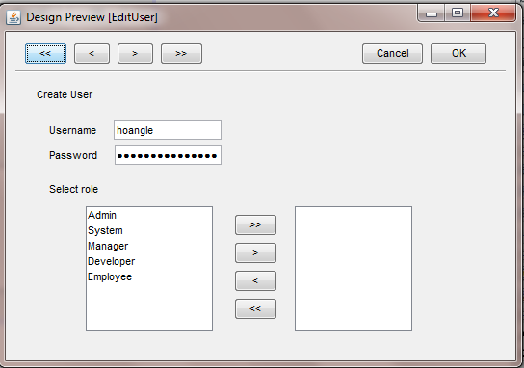
 |  | Màn hình khời tạo:
 |  |  | Field username |  | trống
 |  |  | Field password |  | trống

 |  |  | listbox bên trái |  | Hiện tất cả role(principal) hiện có
 |  |  | listbox bên phải |  | trống

 |  |  | Nút >> |  | Chọn tất cả role bên listbox trái sang listbox phải
 |  |  | Nút > |  | Chọn role được chọn bên listbox trái sang listbox phải | *
 |  |  | Nút << |  | Chọn tất cả role bên listbox phải sang listbox trái
 |  |  | Nút < |  | Chọn role được chọn bên listbox phải sang listbox trái | **

 |  |  | Ngoại lệ | (*)(**) | Khi không có role nào được chọn sẽ hiện lên Message cảnh báo
 |  |  |  |  | "Vui lòng chọn role bên trái(phải)"

 |  |  | Cả 2 listbox đều cho phép chọn multi select

 |  |  | Các nút phía bên trên dòng kẻ là các nút chức năng chung, vui lòng tham khảo đến Common_ function_gui.xls

